榫卯
轴向，侧向刚度 | 1.00E+09 | N/mm

转动刚度 | θ(rad) | M(N*mm) | 枋宽 | a | 120 | mm
陈春桥 | 0 | 0 | 枋高 | h | 200 | mm
 | 0.005 | 0 | 枋柱缝隙 | h' | 1 | mm
 | 0.05 | 790921.4 | 柱直径 | d | 200 | mm
 | 0.48 | 1195419 | 顺纹抗压强度 | fcr | 1.5 | Mpa
 |  |  | 横纹抗压强度 | fcl | 31.8 | Mpa
 |  |  | 顺纹抗压模量 | Ecr | 201.9 | Mpa
 |  |  | 横纹抗压模量 | Ecl | 7125.3 | Mpa
 |  |  | 摩擦系数 | u | 0.48
 |  |  |  | n | 2.5

 |  |  | fcy | 0.70028679995 | My | 1581842.8381
 |  |  | fcu | 0.93639784508 | Mu | 2390838.8749

 |  |  | θy=0.05rad
 |  |  | My=0.5afc(0.05h-20h'+d)[d-0.5(0.025h-20h'+d)+uh}

 |  |  | θu=0.48rad
 |  |  | My=0.5afc(0.5hθu-h'/θu+d)[d-0.5(0.5hθu-h'/θu+d)+uh}

榫卯节点弯矩-转角简化模型

M&G模型参数推导
几何参数
柱高 | hcol | 2600 | mm
柱跨 | Lcol | 2100 | mm
柱直径 | d | 200 | mm
墙高 | hinf | 2500 | mm
墙宽 | Linf | 1900 | mm
墙厚 | tinf | 120 | mm
等效斜撑与梁的角度 | θ | 0.92092587738 | rad
等效斜撑长度 | Ldiag | 3140.0636936 | mm

材性
填充墙砌块剪切强度 | fvie | 0.50156006619 | Mpa | 设计值
砌块抗压强度平均值 | f1 | 11.44 | Mpa
砂浆抗压强度平均值 | f2 | 16.1 | Mpa
砌体抗压强度平均值 | fm | 5.6114500939 | Mpa
砌体弹性模量 | Einf | 4918.2928152 | Mpa
框架木构件弹性模量 | Ef | 7125.3 | Mpa
框架柱惯性矩 | Icol | 157080000 | mm4

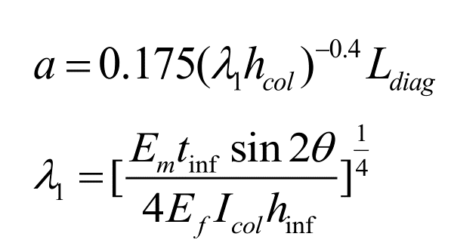
等效斜撑宽度
 |  | 253.16014742 | mm |  | 斜撑截面总面积 | Atol | 30379.21769 | mm2 | 0.03037921769 | m2 | 纤维面内轴力 | 188.99 | 177.55 | 155.60 | 124.59 | 81.74 | 0.00
 |  |  |  |  | 等效斜撑面内总轴力 | P_IP0_tol | 188991.66648 | N | 188.99166648 | KN

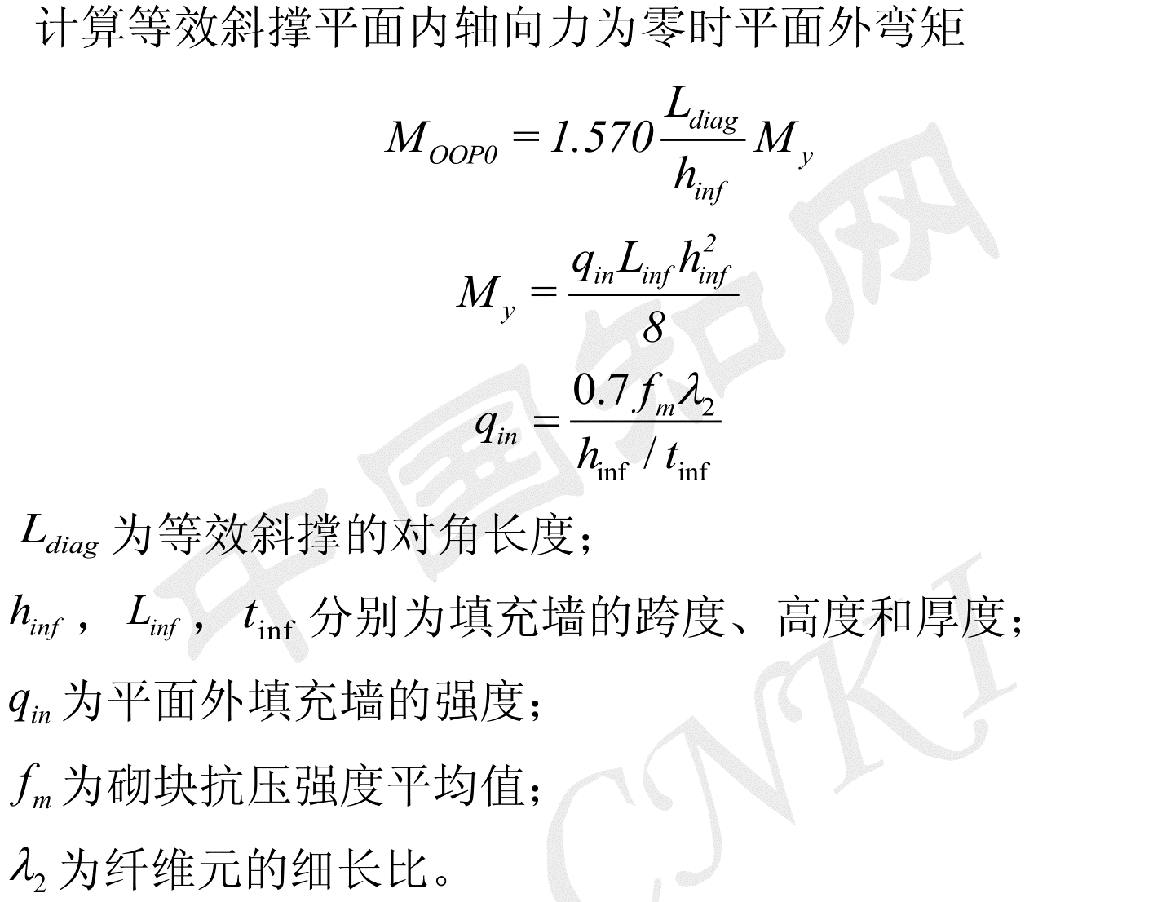
 |  | 0.0026698051574 | mm-1 |  |  |  |  |  |  |  |  |  |  |  |  |  |  |  | 1 | 2 | 3 | 4 | 5 | 6 | 7 | 8 | 9 | 10 | sum
 |  |  |  |  |  |  |  |  |  |  |  |  |  |  |  |  |  | Fy(KN) | 5.7221635126 | 10.975994262 | 15.503690375 | 21.422067693 | 40.871917398 | 40.871917398 | 21.422067693 | 15.503690375 | 10.975994262 | 5.7221635126 | 188.99166648 | 188.99166648
 |  |  |  |  |  |  |  |  |  |  |  |  |  |  |  |  |  | z(m) | 0.212187 | 0.110620 | 0.078315 | 0.056678 | 0.029707 | -0.029707 | -0.056678 | -0.078315 | -0.110620 | -0.212187
 |  |  |  |  | 等效斜撑平面内轴向力为零时平面外弯矩 | M_OOP0_tol | 12141680.361 | N*mm | 12.141680361 | KN*m | 纤维面外弯矩 | 0 | 2.43 | 4.86 | 7.29 | 9.71 | 12.14 | γ |  |  |  |  | μ
 |  |  |  |  | 填充墙平面外强度 | qin | 0.0041479839094 |  |  |  |  |  |  |  |  |  |  | Ai(m2) | 0 | 0 | 0 | 0 | 0 | 0 | 0 | 0 | 0 | 0 | 0 | 0.03037921769
 |  |  |  |  |  | hinf/tinf | 20.833333333 |  |  |  |  |  |  |  |  |  |  | Ai(mm2) | 0 | 0 | 0 | 0 | 0 | 0 | 0 | 0 | 0 | 0 | 0 | 30379.21769
 |  |  |  |  | 细长比 | lambda2 | 0.022 |  |  |  |  |  |  |  |  |  |  | Ii(m4) | 0.00E+00 | 0.00E+00 | 0.00E+00 | 0.00E+00 | 0.00E+00 | 0.00E+00 | 0.00E+00 | 0.00E+00 | 0.00E+00 | 0.00E+00 | 0 | 0.1117192385
 |  |  |  |  |  |  |  |  |  |  |  |  |  |  |  |  |  | 纤维元屈服应力fyi（Mpa) | #DIV/0! | #DIV/0! | #DIV/0! | #DIV/0! | #DIV/0! | #DIV/0! | #DIV/0! | #DIV/0! | #DIV/0! | #DIV/0!
 |  |  |  |  |  |  |  |  |  |  |  |  |  |  |  |  |  | 纤维元屈服应变εyi | #DIV/0! | #DIV/0! | #DIV/0! | #DIV/0! | #DIV/0! | #DIV/0! | #DIV/0! | #DIV/0! | #DIV/0! | #DIV/0!

 |  |  |  |  | 面内面外关系
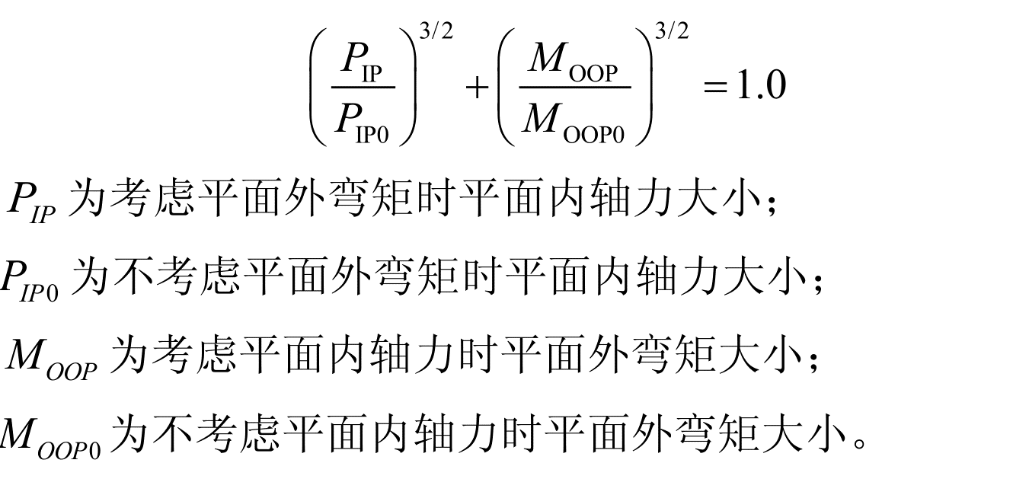

 |  |  |  |  |  |  |  |  |  |  |  |  |  |  |  |  |  | Hysteretic本构特征点 | 1 | 2 | 3 | 4 | 5 | 6 | 7 | 8 | 9 | 10
 |  |  |  |  |  |  |  |  |  |  |  |  |  |  |  |  |  | 屈服应力fy | #DIV/0! | #DIV/0! | #DIV/0! | #DIV/0! | #DIV/0! | #DIV/0! | #DIV/0! | #DIV/0! | #DIV/0! | #DIV/0!
 |  |  |  |  |  |  |  |  |  |  |  |  |  |  |  |  |  | 屈服应变εy | #DIV/0! | #DIV/0! | #DIV/0! | #DIV/0! | #DIV/0! | #DIV/0! | #DIV/0! | #DIV/0! | #DIV/0! | #DIV/0!
 |  |  |  |  |  |  |  |  |  |  |  |  |  |  |  |  |  | 最大应力fn | #DIV/0! | #DIV/0! | #DIV/0! | #DIV/0! | #DIV/0! | #DIV/0! | #DIV/0! | #DIV/0! | #DIV/0! | #DIV/0!
 |  |  |  |  |  |  |  |  |  |  |  |  |  |  |  |  |  | 最大应变εm | #DIV/0! | #DIV/0! | #DIV/0! | #DIV/0! | #DIV/0! | #DIV/0! | #DIV/0! | #DIV/0! | #DIV/0! | #DIV/0!
 |  |  |  |  |  |  |  |  |  |  |  |  |  |  |  |  |  | 极限应力fu | #DIV/0! | #DIV/0! | #DIV/0! | #DIV/0! | #DIV/0! | #DIV/0! | #DIV/0! | #DIV/0! | #DIV/0! | #DIV/0!
 |  |  |  |  |  |  |  |  |  |  |  |  |  |  |  |  |  | 极限应变εu | 0 | 0 | 0 | 0 | 0 | 0 | 0 | 0 | 0 | 0

 | Iinf | 34295000000 | mm4 |  | 纤维z坐标
等效斜撑平面外的等效惯性矩 | Ieq | 1.117192385E+11 | mm4 | 0.1117192385

K5_0
f'me | 5.6 | Mpa |  | λ1 | 0.0026698061325
tinf | 120 | mm |  | a | 253.16011044 | mm
hinf | 2500 | mm
Linf | 1900 | mm |  | kinf | 47583.138152
hcol | 2600 | mm
Lcol | 2100 | mm |  | vme | 0.502 | Mpa
Em | 4918.3 | MPa |  | Qce | 114456 | N
Efe | 7125.3 | MPa |  | Pn0 | 182156.99616 | N
Icol | 157080000 | mm4 |  | δAy0 | 3.8281837481 | mm
rinf | 3140.0636936 | mm |  | uHy0 | 6.0925635378 | mm
θinf | 0.92092587738 | rad
Ldiag | 3342.1549934 | mm |  | Aelem | 32334.388463 | mm2
θdiag | 0.89138252139 | rad
Γ

Iinf | 136800000 | mm4
Ieq | 537338111.01 | mm4

qin | 0.00413952
My | 6144600 | N*mm
Meq_y | 12896737.1 | N*mm
Mn0 | 12896737.1 | N*mm

 | 1 | 2 | 3 | 4 | 5 | 6
Mn | 0 | 2579347.4199 | 5158694.8398 | 7738042.2597 | 10317389.68 | 12896737.1
Pn | 182156.99616 | 171126.5403 | 149968.42067 | 120082.38685 | 78787.661265 | 0
M-P

 | 1 | 2 | 3 | 4 | 5 | 6 | 7 | 8 | 9 | 10 | sum
Fy | 5515.2279271 | 10579.059817 | 14943.01691 | 20647.362792 | 39393.830632 | 39393.830632 | 20647.362792 | 14943.01691 | 10579.059817 | 5515.2279271 | 182156.99616
z | 233.83869661 | 121.90815935 | 86.306113266 | 62.461909686 | 32.737961484 | -32.737961484 | -62.461909686 | -86.306113266 | -121.90815935 | -233.83869661
γ | 2.96E+03 |  |  |  |  | η | 1.99E-02
Ai | 3297.1524662 | 3254.7764317 | 3232.5291024 | 3211.8383317 | 3170.8951557 | 3170.8951557 | 3211.8383317 | 3232.5291024 | 3254.7764317 | 3297.1524662 | 32334.382975 | 32334.388463 | 0.99999983029
Ii | 180290064.23 | 48371183.195 | 24078285.594 | 12530955.652 | 3398483.3718 | 3398483.3718 | 12530955.652 | 24078285.594 | 48371183.195 | 180290064.23 | 537337944.08 | 537338111.01 | 0.99999968933
σy | 1.6727245657 | 3.2503184285 | 4.6227014317 | 6.4285187047 | 12.423567699 | 12.423567699 | 6.4285187047 | 4.6227014317 | 3.2503184285 | 1.6727245657
εy | 0.00034010218281 | 0.00066086217362 | 0.00093989822332 | 0.0013070611196 | 0.0025259881867 | 0.0025259881867 | 0.0013070611196 | 0.00093989822332 | 0.00066086217362 | 0.00034010218281

Hysteretic本构特征点 | 1 | 2 | 3 | 4 | 5 | 6 | 7 | 8 | 9 | 10
屈服应力fy | 1.6727245657 | 3.2503184285 | 4.6227014317 | 6.4285187047 | 12.423567699 | 12.423567699 | 6.4285187047 | 4.6227014317 | 3.2503184285 | 1.6727245657
屈服应变εy | 0.00034010218281 | 0.00066086217362 | 0.00093989822332 | 0.0013070611196 | 0.0025259881867 | 0.0025259881867 | 0.0013070611196 | 0.00093989822332 | 0.00066086217362 | 0.00034010218281
最大应力fn | 2.4756323573 | 4.8104712742 | 6.841598119 | 9.514207683 | 18.386880194 | 18.386880194 | 9.514207683 | 6.841598119 | 4.8104712742 | 2.4756323573
最大应变εm | 0.0057817371078 | 0.011234656951 | 0.015978269796 | 0.022220039034 | 0.042941799175 | 0.042941799175 | 0.022220039034 | 0.015978269796 | 0.011234656951 | 0.0057817371078
极限应力fu | 0 | 0 | 0 | 0 | 0 | 0 | 0 | 0 | 0 | 0
极限应变εu | 0.034010218281 | 0.066086217362 | 0.093989822332 | 0.13070611196 | 0.25259881867 | 0.25259881867 | 0.13070611196 | 0.093989822332 | 0.066086217362 | 0.034010218281

 | -0.25259881867 | 0
 | -0.042941799175 | -18.386880194
 | -0.0025259881867 | -12.423567699
 | 0 | 0
 | 0.0025259881867 | 12.423567699
 | 0.042941799175 | 18.386880194
 | 0.25259881867 | 0

K5_1
f'me | 11.44 | Mpa |  | λ1 | 0.0034872747283 |  |  |  |  | t | 120
tinf | 120 | mm |  | a | 227.50591995 | mm |  |  |  | a | 142.17392354
hinf | 2500 | mm |  |  |  |  |  |  |  | A | 17060.870824
Linf | 1900 | mm |  | kinf | 124473.31367 |  |  |  |  | V | 38760
hcol | 2600 | mm |  |  |  |  |  |  |  | fy | 2.134491573
Lcol | 2100 | mm |  | vme | 0.17 | Mpa |  |  |  | εy | 0.00014909177451
Em | 14316.628668 | MPa |  | Qce | 38760 | N
Efe | 7125.3 | MPa |  | Pn0 | 61686.632164 | N
Icol | 157080000 | mm4 |  | δAy0 | 0.495581184 | mm
rinf | 3140.0636936 | mm |  | uHy0 | 0.78871863274 | mm
θinf | 0.92092587738 | rad
Ldiag | 3342.1549934 | mm |  | Aelem | 29057.756297 | mm2
θdiag | 0.89138252139 | rad
Γ

Iinf | 136800000 | mm4
Ieq | 537338111.01 | mm4

qin | 0.008456448
My | 12552540 | N*mm
Meq_y | 26346191.503 | N*mm
Mn0 | 26346191.503 | N*mm

 | 1 | 2 | 3 | 4 | 5 | 6
Mn | 0 | 5269238.3007 | 10538476.601 | 15807714.902 | 21076953.203 | 26346191.503
Pn | 61686.632164 | 57951.218827 | 50786.118553 | 40665.350128 | 26681.080508 | 0
M-P

 | 1 | 2 | 3 | 4 | 5 | 6 | 7 | 8 | 9 | 10 | sum
Fy | 1867.7066685 | 3582.5501372 | 5060.3842125 | 6992.1348099 | 13340.540254 | 13340.540254 | 6992.1348099 | 5060.3842125 | 3582.5501372 | 1867.7066685 | 61686.632164
z | 1410.6171996 | 735.40328801 | 520.63618882 | 376.79753351 | 197.48968934 | -197.48968934 | -376.79753351 | -520.63618882 | -735.40328801 | -1410.6171996
γ | 4.50E+06 |  |  |  |  | η | -1.53E+00
Ai | 68.551787976 | 185.65373526 | 314.86392474 | 516.31185086 | 1386.9105957 | 1386.9105957 | 516.31185086 | 314.86392474 | 185.65373526 | 68.551787976 | 4944.5837892 | 29057.756297 | 0.17016399128
Ii | 136407150.36 | 100404881.06 | 85347658.111 | 73304088.186 | 54092533.085 | 54092533.085 | 73304088.186 | 85347658.111 | 100404881.06 | 136407150.36 | 899112621.61 | 537338111.01 | 1.6732716388
σy | 27.24519263 | 19.296946178 | 16.071654498 | 13.542464304 | 9.6188898513 | 9.6188898513 | 13.542464304 | 16.071654498 | 19.296946178 | 27.24519263
εy | 0.0019030452813 | 0.0013478694339 | 0.0011225865301 | 0.00094592551208 | 0.00067186836193 | 0.00067186836193 | 0.00094592551208 | 0.0011225865301 | 0.0013478694339 | 0.0019030452813

Hysteretic本构特征点 | 1 | 2 | 3 | 4 | 5 | 6 | 7 | 8 | 9 | 10
屈服应力fy | 27.24519 | 19.29695 | 16.07165 | 13.54246 | 9.61889 | 9.61889 | 13.54246 | 16.07165 | 19.29695 | 27.24519
屈服应变εy | 0.00190 | 0.00135 | 0.00112 | 0.00095 | 0.00067 | 0.00067 | 0.00095 | 0.00112 | 0.00135 | 0.00190
最大应力fn | 40.32289 | 28.55948 | 23.78605 | 20.04285 | 14.23596 | 14.23596 | 20.04285 | 23.78605 | 28.55948 | 40.32289
最大应变εm | 0.03235 | 0.02291 | 0.01908 | 0.01608 | 0.01142 | 0.01142 | 0.01608 | 0.01908 | 0.02291 | 0.03235
极限应力fu | 0.00000 | 0.00000 | 0.00000 | 0.00000 | 0.00000 | 0.00000 | 0.00000 | 0.00000 | 0.00000 | 0.00000
极限应变εu | 0.19030 | 0.13479 | 0.11226 | 0.09459 | 0.06719 | 0.06719 | 0.09459 | 0.11226 | 0.13479 | 0.19030

 | -0.25259881867 | 0
 | -0.042941799175 | -18.386880194
 | -0.0025259881867 | -12.423567699
 | 0 | 0
 | 0.0025259881867 | 12.423567699
 | 0.042941799175 | 18.386880194
 | 0.25259881867 | 0

